表紙
容量市場システムマニュアル
電源等差替情報管理
別冊
第2版

001
＜電源等差替情報の照会＞

■電源等差替情報一覧画面 | ■電源等差替情報一覧画面_項目説明
 |  | 項目No | 項目名 | 必須／ 任意 | 桁数 | 入力方法 | 表示・入力内容
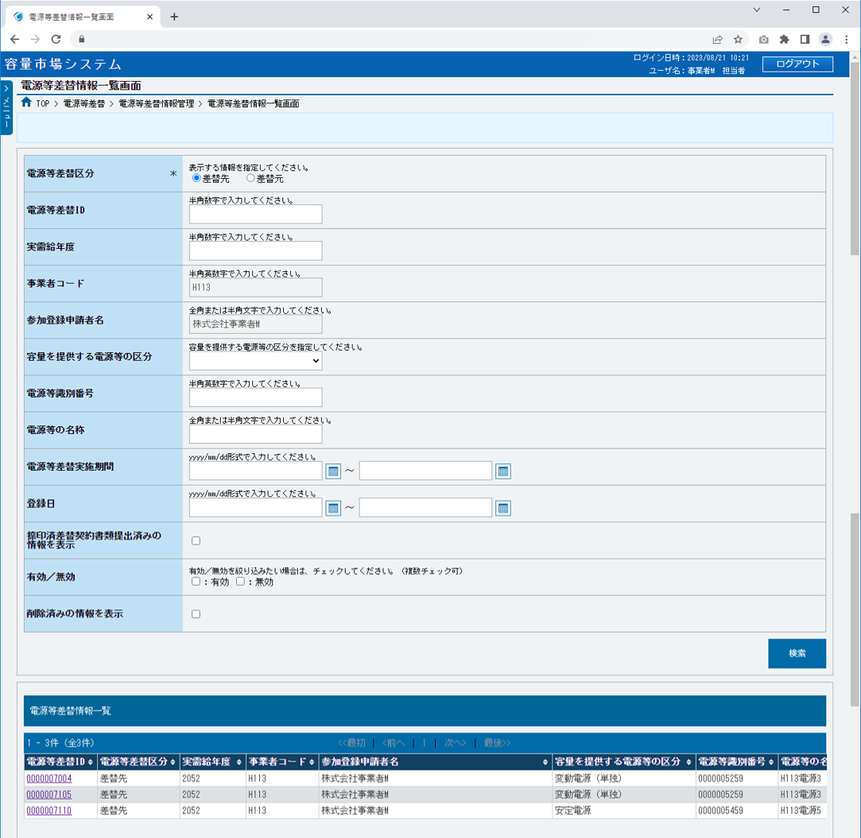
 |  | 検索条件

 |  | ① | 電源等差替区分 | 必須 | － | ラジオボタン | 検索対象の電源等差替情報の表示する電源等差替区分を指定してください。

 |  | ② | 電源等差替ID | 任意 | 10 | 手入力 | 検索対象の電源等差替情報の電源等差替IDを入力してください。

 |  | ③ | 実需給年度 | 任意 | 4 | 手入力 | 検索対象の電源等差替情報の実需給年度を入力してください。

①
 |  | ④ | 事業者コード | － | － | 表示 | 自事業者コードが表示されます。

 |  | ⑤ | 参加登録申請者名 | － | － | 表示 | 自参加登録申請者名が表示されます。
②
 |  | ⑥ | 容量を提供する電源等の区分 | 任意 | － | リスト選択 | 検索対象の電源等差替情報の容量を提供する電源等の区分を選択してください。
③
 |  | ⑦ | 電源等識別番号 | 任意 | 10 | 手入力 | 検索対象の電源等差替情報の電源等識別番号を入力してください。
④
 |  | ⑧ | 電源等の名称 | 任意 | 50 | 手入力 | 検索対象の電源等差替情報の電源等の名称を入力してください。
⑤
 |  | ⑨ | 電源等差替実施期間（自） | 任意 | 10 | 手入力 または 日付選択 | 検索対象の電源等差替情報の電源等差替実施期間（自）を「yyyy/mm/dd」形式で入力、またはカレンダより選択してください。選択した日付を自動でセットします。 （入力例：「2020年4月1日」⇒「2020/04/01」）
⑥

⑦
 |  | ⑩ | 電源等差替実施期間（至） | 任意 | 10 | 手入力 または 日付選択 | 検索対象の電源等差替情報の電源等差替実施期間（至）を「yyyy/mm/dd」形式で入力、またはカレンダより選択してください。選択した日付を自動でセットします。 （入力例：「2020年4月1日」⇒「2020/04/01」）

⑧

⑨
⑩
 |  | ⑪ | 登録日（自） | 任意 | 10 | 手入力 または 日付選択 | 検索対象の電源等差替情報の登録日（自）を「yyyy/mm/dd」形式で入力、またはカレンダより選択してください。選択した日付を自動でセットします。 （入力例：「2020年4月1日」⇒「2020/04/01」）

⑪
⑫

⑬
 |  | ⑫ | 登録日（至） | 任意 | 10 | 手入力 または 日付選択 | 検索対象の電源等差替情報の登録日（自）を「yyyy/mm/dd」形式で入力、またはカレンダより選択してください。選択した日付を自動でセットします。 （入力例：「2020年4月1日」⇒「2020/04/01」）

⑭

 |  | ⑬ | 捺印済差替契約書類提出済の情報を表示 | 任意 | － | チェック ボックス | 捺印済差替契約書類提出済みの情報を表示する場合、チェックを入れてください。
⑮
⑯
 |  | ⑭ | 有効／無効 | 任意 | － | チェック ボックス | 検索対象の電源等差替情報の有効／無効を絞り込む場合、チェックを入れてください。（複数選択可）

 |  | ⑮ | 削除済みの情報を表示 | 任意 | － | チェック ボックス | 削除済みの電源等差替情報を検索対象に含める場合、チェックを入れてください。

 |  | ⑯ | 検索 | － | － | ボタン押下 | 検索条件の入力が完了した場合、クリックしてください。

⑰
⑱
 |  | 電源等差替情報一覧
⑲
⑳
㉑
㉒
㉓
㉔
㉕
 |  | ⑰ | データ件数（上部） | － | － | 表示 | 検索結果・表示内容に応じて現在表示中のデータ件数（n-m件目）、データ全件数を表示されます。

 |  | ⑱ | ページ遷移（上部） | － | － | リンク | 検索結果・表示内容に応じてページ遷移のリンクを表示されます。 ページを遷移する場合、クリックしてください。

 |  | ⑲ | 電源等差替ID | － | － | リンク | 検索条件に該当した電源等差替情報の電源等差替IDが表示されます。 電源等差替情報の詳細を確認する場合、クリックしてください。

 |  | ⑳ | 電源等差替区分 | － | － | 表示 | 検索条件に該当した電源等差替情報の電源等差替区分が表示されます。（※１）

 |  | ㉑ | 実需給年度 | － | － | 表示 | 検索条件に該当した電源等差替情報の実需給年度が表示されます。（※１）

 |  | ㉒ | 事業者コード | － | － | 表示 | 検索条件に該当した電源等差替情報の事業者コードが表示されます。（※１）

 |  | ㉓ | 参加登録申請者名 | － | － | 表示 | 検索条件に該当した電源等差替情報の参加登録申請者名が表示されます。（※１）

 |  | ㉔ | 容量を提供する電源等の区分 | － | － | 表示 | 検索条件に該当した電源等差替情報の容量を提供する電源等の区分が表示されます。（※１）

㉖
㉗
㉘
㉙
 |  | ㉕ | 電源等識別番号 | － | － | 表示 | 検索条件に該当した電源等差替情報の電源等識別番号が表示されます。（※１）

 |  | ㉖ | 電源等の名称 | － | － | 表示 | 検索条件に該当した電源等差替情報の電源等の名称が表示されます。（※１）

 |  | ㉗ | 差替相手の事業者コード | － | － | 表示 | 検索条件に該当した電源等差替情報の差替相手の事業者コードが表示されます。（※１）（※２）

 |  | ㉘ | 差替相手の参加登録申請者名 | － | － | 表示 | 検索条件に該当した電源等差替情報の差替相手の参加登録申請者名が表示されます。（※１）

 |  | ㉙ | 差替相手の容量を提供する電源等の区分 | － | － | 表示 | 検索条件に該当した電源等差替情報の差替相手の容量を提供する電源等の区分が表示されます。（※１）

 |  | ㉚ | 差替相手の電源等識別番号 | － | － | 表示 | 検索条件に該当した電源等差替情報の差替相手の電源等識別番号が表示されます。（※１）（※２）

 |  | ㉛ | 差替相手の電源等の名称 | － | － | 表示 | 検索条件に該当した電源等差替情報の差替相手の電源等の名称が表示されます。（※１）

 |  | ㉜ | 電源等差替実施開始日 | － | － | 表示 | 検索条件に該当した電源等差替情報の電源等差替実施開始日が表示されます。

 |  | ㉝ | 電源等差替実施終了日 | － | － | 表示 | 検索条件に該当した電源等差替情報の電源等差替実施終了日が表示されます。
㉚
㉛
㉜
㉝
㉞
㉟
 |  | ㉞ | 登録日 | － | － | 表示 | 検索条件に該当した電源等差替情報の登録日が表示されます。

 |  | ㉟ | 捺印済差替契約書類提出状況 | － | － | 表示 | 検索条件に該当した電源等差替情報の捺印済差替契約書類提出状況が表示されます。

 |  | ㊱ | 有効／無効 | － | － | 表示 | 検索条件に該当した電源等差替情報の有効／無効が表示されます。

 |  | ㊲ | 削除状態 | － | － | 表示 | 検索条件に該当した電源等差替情報の削除状態が表示されます。
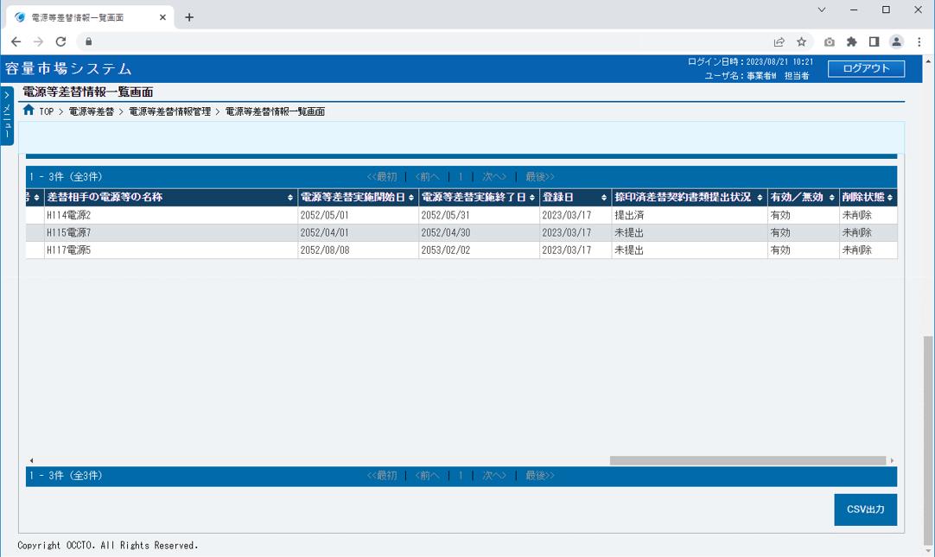
 |  | ㊳ | データ件数（下部） | － | － | 表示 | 検索結果・表示内容に応じて現在表示中のデータ件数（n-m件目）、データ全件数を表示されます。

 |  | ㊴ | ページ遷移（下部） | － | － | リンク | 検索結果・表示内容に応じてページ遷移のリンクを表示されます。 ページを遷移する場合、クリックしてください。

 |  | ボタン

 |  | ㊵ | CSV出力 | － | － | ボタン押下 | CSV出力をする場合、クリックしてください。

㊱
㊲
 |  | ※１：検索条件の電源等差替区分が「差替先」の場合は差替先電源情報、「差替元」の場合は差替元電源情報を表示します。
 |  | ※２：検索条件の電源等差替区分が「差替先」、かつ差替相手が自事業者でない場合、表示されません。

㊳
㊴

㊵

002
＜電源等差替情報の申込情報および審査状況の照会＞

■電源等差替情報審査画面 | ■電源等差替情報審査画面_項目説明
 |  | 項目No | 項目名 | 必須／ 任意 | 桁数 | 入力方法 | 表示・入力内容
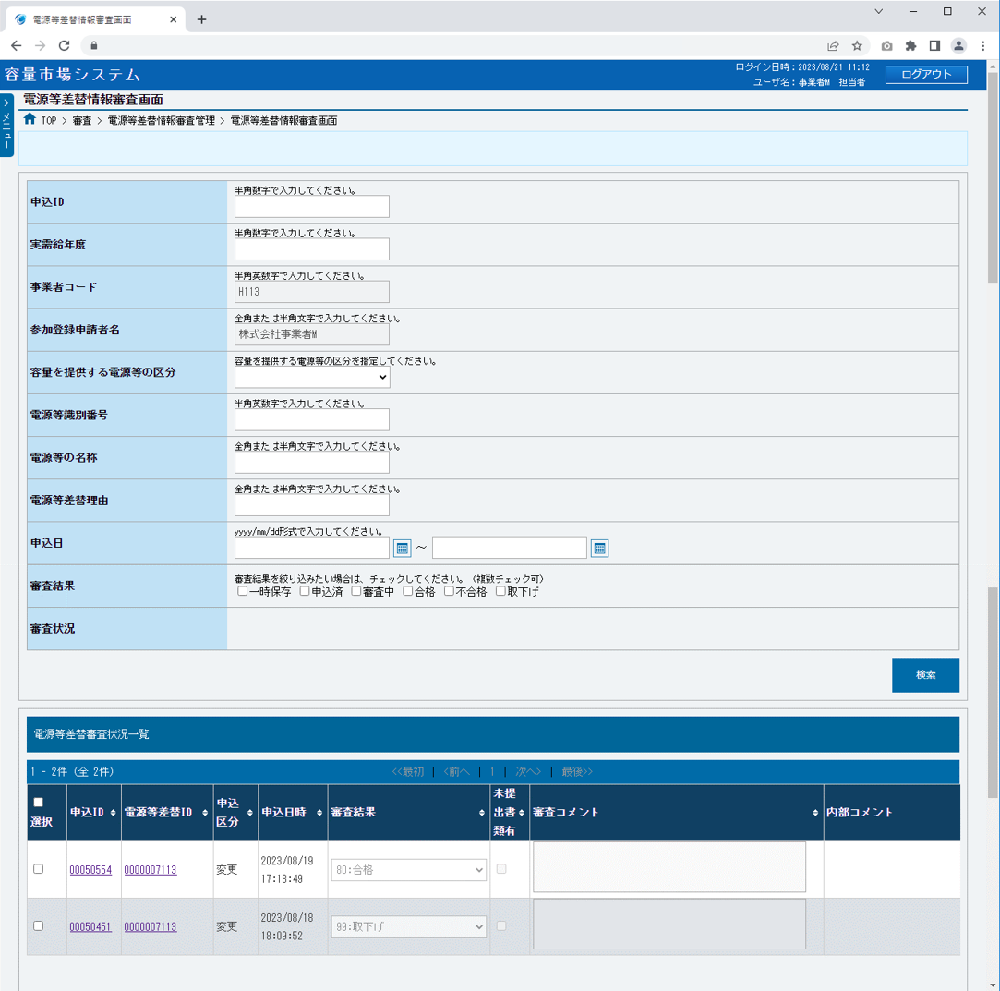
 |  | 検索条件

 |  | ① | 申込ID | 任意 | 8 | 手入力 | 検索対象の電源等差替申込情報の申込IDを入力してください。

 |  | ② | 実需給年度 | 任意 | 4 | 手入力 | 検索対象の電源等差替申込情報の実需給年度を入力してください。

 |  | ③ | 事業者コード | － | － | 表示 | 自事業者コードが表示されます。

①
 |  | ④ | 参加登録申請者名 | － | － | 表示 | 自参加登録申請者名が表示されます。

 |  | ⑤ | 容量を提供する電源等の区分 | 任意 | － | リスト選択 | 検索対象の電源等差替申込情報の容量を提供する電源等の区分を選択してください。
②
 |  | ⑥ | 電源等識別番号 | 任意 | 10 | 手入力 | 検索対象の電源等差替申込情報の電源等識別番号を入力してください。
③
 |  | ⑦ | 電源等の名称 | 任意 | 50 | 手入力 | 検索対象の電源等差替申込情報の電源等の名称を入力してください。
④
 |  | ⑧ | 電源等差替理由 | 任意 | 200 | 手入力 | 検索対象の電源等差替申込情報の電源等差替理由を入力してください。
⑤
 |  | ⑨ | 申込日（自） | 任意 | 10 | 手入力 または 日付選択 | 検索対象の電源等差替申込情報の申込日（自）を「yyyy/mm/dd」形式で入力、またはカレンダより選択してください。選択した日付を自動でセットします。 （入力例：「2020年4月1日」⇒「2020/04/01」）
⑥

⑦
 |  | ⑩ | 申込日（至） | 任意 | 10 | 手入力 または 日付選択 | 検索対象の電源等差替申込情報の申込日（至）を「yyyy/mm/dd」形式で入力、またはカレンダより選択してください。選択した日付を自動でセットします。 （入力例：「2020年4月1日」⇒「2020/04/01」）

⑧

⑨
⑩
 |  | ⑪ | 審査結果 | 任意 | － | チェックボックス | 審査結果を絞り込む場合、チェックを入れてください。（複数選択可）

⑪
 |  | ⑫ | 審査状況 | － | － | － | 事業者権限では、表示されません。

⑫
 |  | ⑬ | 検索 | － | － | ボタン押下 | 検索条件の入力が完了した場合、クリックしてください。
⑬
 |  | 電源等差替審査状況一覧

 |  | ⑭ | データ件数（上部） | － | － | 表示 | 検索結果・表示内容に応じて現在表示中のデータ件数（n-m件目）、データ全件数を表示されます。

 |  | ⑮ | ページ遷移（上部） | － | － | リンク | 検索結果・表示内容に応じてページ遷移のリンクを表示されます。 ページを遷移する場合、クリックしてください。
⑮
⑭
⑱
⑲
⑳
㉑
㉒
㉓
㉔
 |  | ⑯ | 全選択 | － | － | チェックボックス | 検索条件に該当した電源等差替申込情報を全選択する場合、チェックを入れてください。

⑯
 |  | ⑰ | 選択 | － | － | チェックボックス | 検索条件に該当した電源等差替申込情報を個別選択する場合、チェックを入れてください。

⑰
 |  | ⑱ | 申込ID | － | － | リンク | 検索条件に該当した電源等差替申込情報の申込IDが表示されます。 電源等差替申込情報の詳細を確認する場合、クリックしてください。

 |  | ⑲ | 電源等差替ID | － | － | リンク | 検索条件に該当した電源等差替情報の電源等差替IDが表示されます。 電源等差替情報の詳細を確認する場合、クリックしてください。

 |  | ⑳ | 申込区分 | － | － | 表示 | 検索条件に該当した電源等差替申込情報の申込区分が表示されます。

 |  | ㉑ | 申込日時 | － | － | 表示 | 検索条件に該当した電源等差替申込情報の申込日時が表示されます。

 |  | ㉒ | 審査結果 | － | － | 表示 | 検索条件に該当した電源等差替申込情報の審査結果が表示されます。

 |  | ㉓ | 未提出書類有 | － | － | 表示 | 検索条件に該当した電源等差替申込情報の未提出書類有無が表示されます。
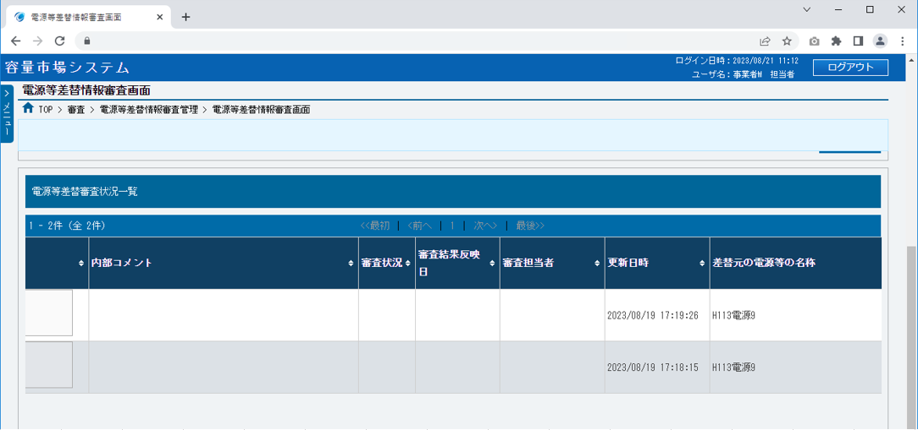
 |  | ㉔ | 審査コメント | － | － | 表示 | 検索条件に該当した電源等差替申込情報の審査コメントが表示されます。

 |  | ㉕ | 内部コメント | － | － | － | 事業者権限では、表示されません。

 |  | ㉖ | 審査状況 | － | － | － | 事業者権限では、表示されません。

 |  | ㉗ | 審査結果反映日 | － | － | － | 事業者権限では、表示されません。

 |  | ㉘ | 審査担当者 | － | － | － | 事業者権限では、表示されません。

 |  | ㉙ | 更新日時 | － | － | 表示 | 検索条件に該当した電源等差替申込情報の更新日時が表示されます。
㉕
㉖
㉗
㉘
㉙
 |  | ㉚ | 差替元の電源等の名称 | － | － | 表示 | 検索条件に該当した電源等差替申込情報の差替元の電源等の名称が表示されます。

 |  | ㉛ | 差替先の電源等の名称 | － | － | 表示 | 検索条件に該当した電源等差替申込情報の差替先の電源等の名称が表示されます。（※１）

 |  | ㉜ | データ件数（下部） | － | － | 表示 | 検索結果・表示内容に応じて現在表示中のデータ件数（n-m件目）、データ全件数を表示されます。

 |  | ㉝ | ページ遷移（下部） | － | － | リンク | 検索結果・表示内容に応じてページ遷移のリンクを表示されます。 ページを遷移する場合、クリックしてください。

 |  | ボタン

 |  | ㉞ | CSV出力 | － | － | ボタン押下 | CSV出力をする場合、クリックしてください。

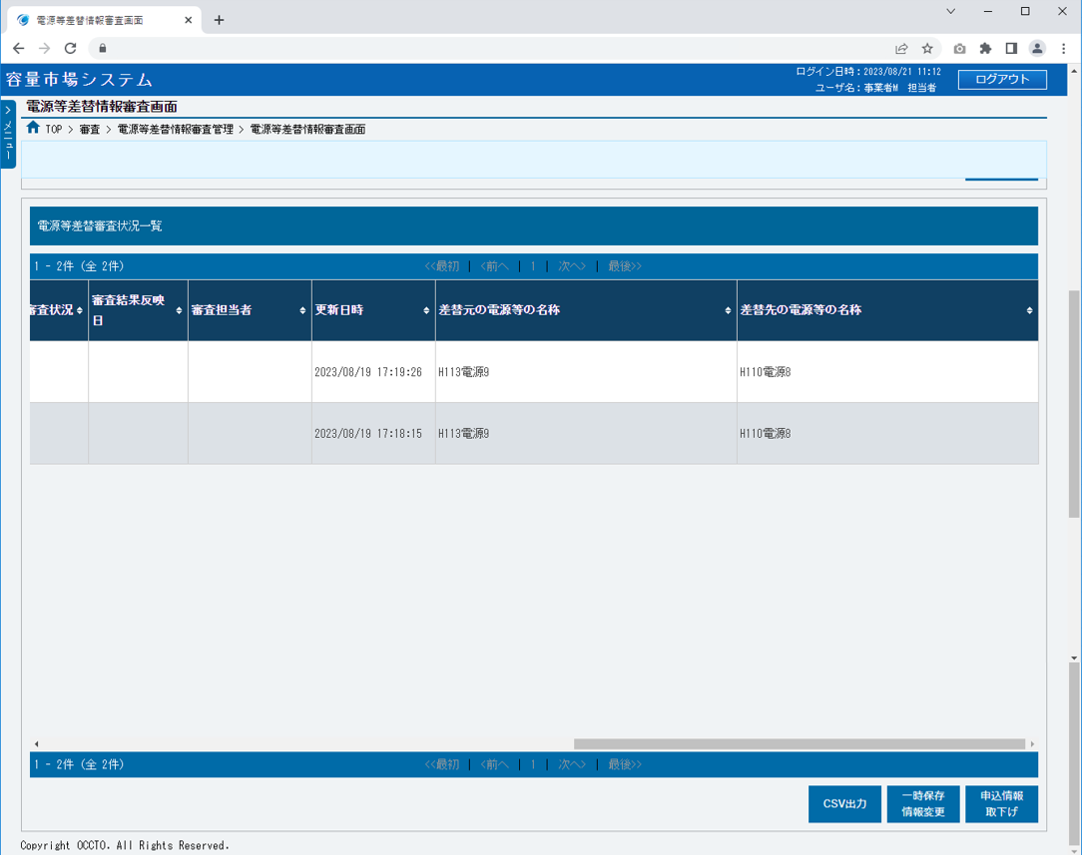
 |  | ㉟ | 一時保存情報変更 | － | － | ボタン押下 | 電源等差替申込情報の変更にて説明するため、割愛します。

 |  | ㊱ | 申込情報取下げ | － | － | ボタン押下 | 電源等差替申込情報の取下げにて説明するため、割愛します。

 |  | ※１：差替先が自事業者でない場合、表示されません。

㉚
㉛

㉝
㉜
㉞
㉟
㊱

003
＜電源等差替情報の登録（新規登録）＞

■電源等差替情報登録申込画面 | ■電源等差替情報登録申込画面_項目説明
 |  | 項目No | 項目名 | 必須／ 任意 | 桁数 | 入力方法 | 表示・入力内容
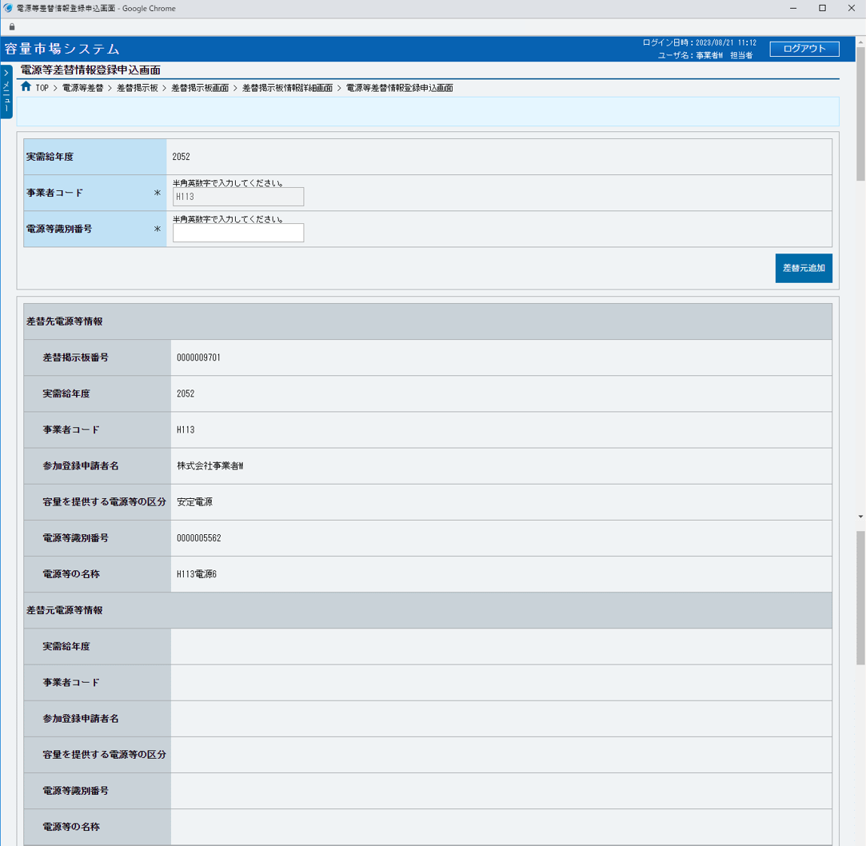

 |  | ① | 実需給年度 | － | － | 表示 | 実需給年度が表示されます。

 |  | ② | 事業者コード | － | － | 表示 | 自事業者コードが表示されます。

 |  | ③ | 電源等識別番号 | 必須 | 10 | 手入力 | 追加する差替元電源等情報の電源等識別番号を入力してください。
①
 |  | ④ | 差替元追加 | － | － | ボタン押下 | 差替元電源等情報を追加する場合、クリックしてください。

②
 |  | 差替先電源等情報

③
 |  | ⑤ | 差替掲示板番号 | － | － | 表示 | 差替先電源等情報の差替掲示板番号が表示されます。
④
 |  | ⑥ | 実需給年度 | － | － | 表示 | 差替先電源等情報の実需給年度が表示されます。

 |  | ⑦ | 事業者コード | － | － | 表示 | 差替先電源等情報の事業者コードが表示されます。（※１）

 |  | ⑧ | 参加登録申請者名 | － | － | 表示 | 差替先電源等情報の参加登録申請者名が表示されます。
⑤
 |  | ⑨ | 容量を提供する電源等の区分 | － | － | 表示 | 差替先電源等情報の容量を提供する電源等の区分が表示されます。

⑥
 |  | ⑩ | 電源等識別番号 | － | － | 表示 | 差替先電源等情報の電源等識別番号が表示されます。（※１）

⑦
 |  | ⑪ | 電源等の名称 | － | － | 表示 | 差替先電源等情報の電源等の名称が表示されます。（※１）

⑧
 |  | 差替元電源等情報

⑨
 |  | ⑫ | 実需給年度 | － | － | 表示 | 追加した差替元電源等情報の実需給年度が表示されます。

⑩
 |  | ⑬ | 事業者コード | － | － | 表示 | 追加した差替元電源等情報の事業者コードが表示されます。

⑪
 |  | ⑭ | 参加登録申請者名 | － | － | 表示 | 追加した差替元電源等情報の参加登録申請者名が表示されます。

 |  | ⑮ | 容量を提供する電源等の区分 | － | － | 表示 | 追加した差替元電源等情報の容量を提供する電源等の区分が表示されます。

 |  | ⑯ | 電源等識別番号 | － | － | 表示 | 追加した差替元電源等情報の電源等識別番号が表示されます。
⑫
 |  | ⑰ | 電源等の名称 | － | － | 表示 | 追加した差替元電源等情報の電源等の名称が表示されます。
⑬
 |  | 電源等差替情報
⑭
 |  | ⑱ | 電源等差替理由 | 必須 | 200 | 手入力 | 電源等差替理由を入力してください。
⑮
 |  | ⑲ | 電源等差替実施期間（自） | 必須 | 10 | 手入力 または 日付選択 | 電源等差替実施期間（自）を「yyyy/mm/dd」形式で入力、またはカレンダより選択してください。選択した日付を自動でセットします。 （入力例：「2020年4月1日」⇒「2020/04/01」）
⑯

⑰
 |  | ⑳ | 電源等差替実施期間（至） | 必須 | 10 | 手入力 または 日付選択 | 電源等差替実施期間（至）を「yyyy/mm/dd」形式で入力、またはカレンダより選択してください。選択した日付を自動でセットします。 （入力例：「2020年4月1日」⇒「2020/04/01」）
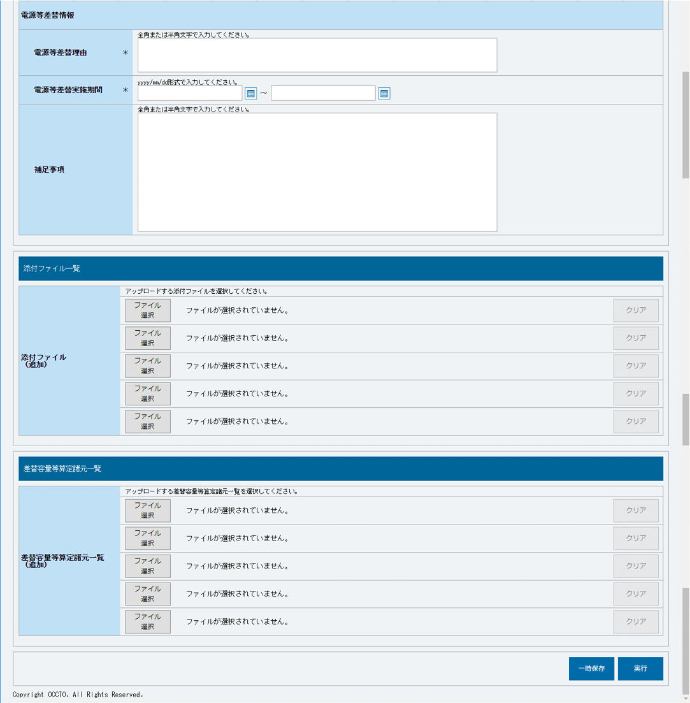

⑱
 |  | ㉑ | 補足事項 | 任意 | 800 | 手入力 | 補足事項を入力してください。

 |  | 添付ファイル一覧
⑲
⑳
 |  | ㉒ | ファイル選択 | － | － | ボタン押下 | 添付ファイルを追加する場合、クリックしてください。

 |  | ㉓ | 選択ファイル名 | － | － | 表示 | 選択した添付ファイル名が表示されます。

 |  | ㉔ | クリア | － | － | ボタン押下 | 追加した添付ファイルの選択を取消する場合、クリックしてください。
㉑
 |  | 差替容量等算定諸元一覧

 |  | ㉕ | ファイル選択 | － | － | ボタン押下 | 差替容量等算定諸元一覧ファイルを追加する場合、クリックしてください。

 |  | ㉖ | 選択ファイル名 | － | － | 表示 | 選択した差替容量等算定諸元一覧ファイル名が表示されます。

 |  | ㉗ | クリア | － | － | ボタン押下 | 追加した差替容量等算定諸元一覧ファイルの選択を取消する場合、クリックしてください。

 |  | ボタン
㉒
㉓
㉔
 |  | ㉘ | 一時保存 | － | － | ボタン押下 | 登録作業中の情報を一時保存する場合、クリックしてください。

 |  | ㉙ | 実行 | － | － | ボタン押下 | 電源等差替情報の登録申込をする場合、クリックしてください。

 |  | ※１：差替先が自事業者でない場合、表示されません。

㉕
㉖
㉗

㉘
㉙

004
＜電源等差替情報の登録（一時保存情報変更）＞

■電源等差替情報登録申込画面 | ■電源等差替情報登録申込画面_項目説明
 |  | 項目No | 項目名 | 必須／ 任意 | 桁数 | 入力方法 | 表示・入力内容
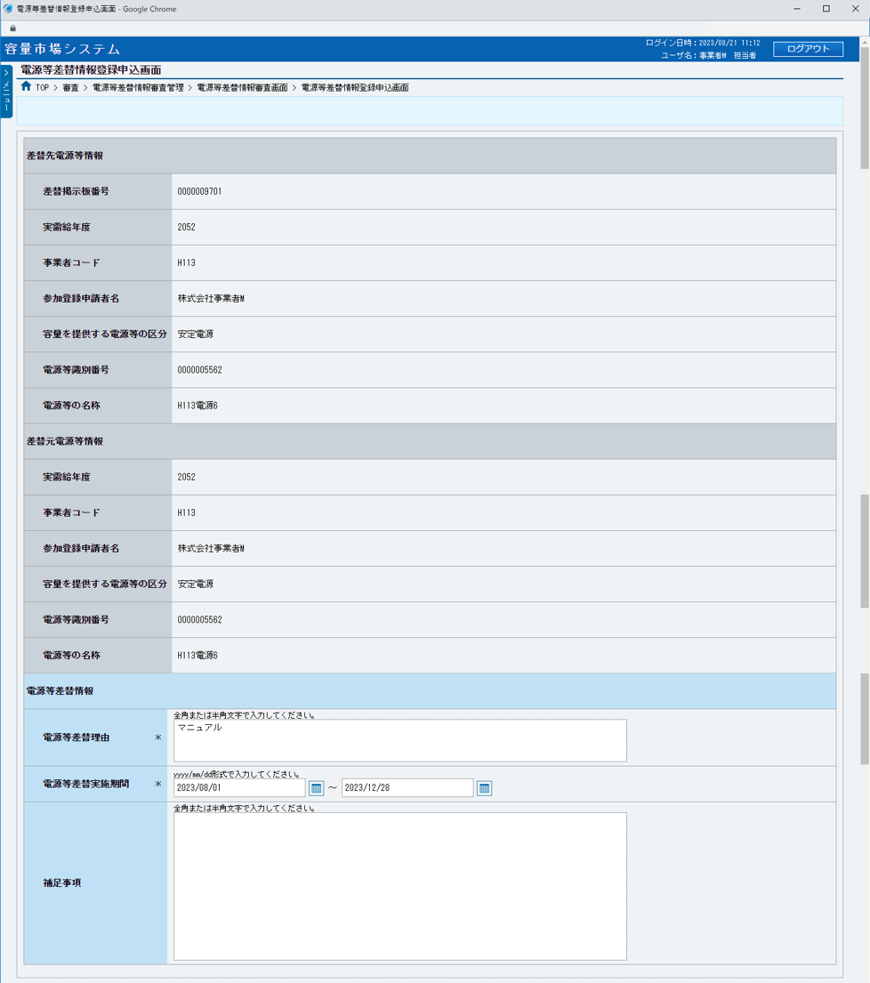
 |  | 差替先電源等情報

 |  | ① | 差替掲示板番号 | － | － | 表示 | 差替先電源等情報の差替掲示板番号が表示されます。

 |  | ② | 実需給年度 | － | － | 表示 | 差替先電源等情報の実需給年度が表示されます。

 |  | ③ | 事業者コード | － | － | 表示 | 差替先電源等情報の事業者コードが表示されます。（※１）

 |  | ④ | 参加登録申請者名 | － | － | 表示 | 差替先電源等情報の参加登録申請者名が表示されます。
①
 |  | ⑤ | 容量を提供する電源等の区分 | － | － | 表示 | 差替先電源等情報の容量を提供する電源等の区分が表示されます。

②
 |  | ⑥ | 電源等識別番号 | － | － | 表示 | 差替先電源等情報の電源等識別番号が表示されます。（※１）

③
 |  | ⑦ | 電源等の名称 | － | － | 表示 | 差替先電源等情報の電源等の名称が表示されます。（※１）

④
 |  | 差替元電源等情報

⑤
 |  | ⑧ | 実需給年度 | － | － | 表示 | 追加した差替元電源等情報の実需給年度が表示されます。

⑥
 |  | ⑨ | 事業者コード | － | － | 表示 | 追加した差替元電源等情報の事業者コードが表示されます。

⑦
 |  | ⑩ | 参加登録申請者名 | － | － | 表示 | 追加した差替元電源等情報の参加登録申請者名が表示されます。

 |  | ⑪ | 容量を提供する電源等の区分 | － | － | 表示 | 追加した差替元電源等情報の容量を提供する電源等の区分が表示されます。

 |  | ⑫ | 電源等識別番号 | － | － | 表示 | 追加した差替元電源等情報の電源等識別番号が表示されます。
⑧
 |  | ⑬ | 電源等の名称 | － | － | 表示 | 追加した差替元電源等情報の電源等の名称が表示されます。
⑨
 |  | 電源等差替情報
⑩
 |  | ⑭ | 電源等差替理由 | 必須 | 200 | 手入力 | 電源等差替理由を入力してください。
⑪
 |  | ⑮ | 電源等差替実施期間（自） | 必須 | 10 | 手入力 または 日付選択 | 電源等差替実施期間（自）を「yyyy/mm/dd」形式で入力、またはカレンダより選択してください。選択した日付を自動でセットします。 （入力例：「2020年4月1日」⇒「2020/04/01」）
⑫

⑬
 |  | ⑯ | 電源等差替実施期間（至） | 必須 | 10 | 手入力 または 日付選択 | 電源等差替実施期間（至）を「yyyy/mm/dd」形式で入力、またはカレンダより選択してください。選択した日付を自動でセットします。 （入力例：「2020年4月1日」⇒「2020/04/01」）

⑭
 |  | ⑰ | 補足事項 | 任意 | 800 | 手入力 | 補足事項を入力してください。

 |  | 添付ファイル一覧
⑮
⑯
 |  | ⑱ | ファイル選択 | － | － | ボタン押下 | 添付ファイルを追加する場合、クリックしてください。

 |  | ⑲ | 選択ファイル名 | － | － | 表示 | 選択した添付ファイル名が表示されます。

 |  | ⑳ | クリア | － | － | ボタン押下 | 追加した添付ファイルの選択を取消する場合、クリックしてください。
⑰
 |  | 登録済添付ファイル一覧

 |  | ㉑ | 削除 | － | － | チェック ボックス | 登録済の添付ファイルを削除する場合、チェックを入れてください。

 |  | ㉒ | No. | － | － | 表示 | 登録済の添付ファイルの通し番号が表示されます。

 |  | ㉓ | 登録済添付ファイル名 | － | － | リンク | 登録済の添付ファイル名が表示されます。 登録済の添付ファイルを確認する場合、クリックし、ダウンロードしてください。

 |  | 差替容量等算定諸元一覧
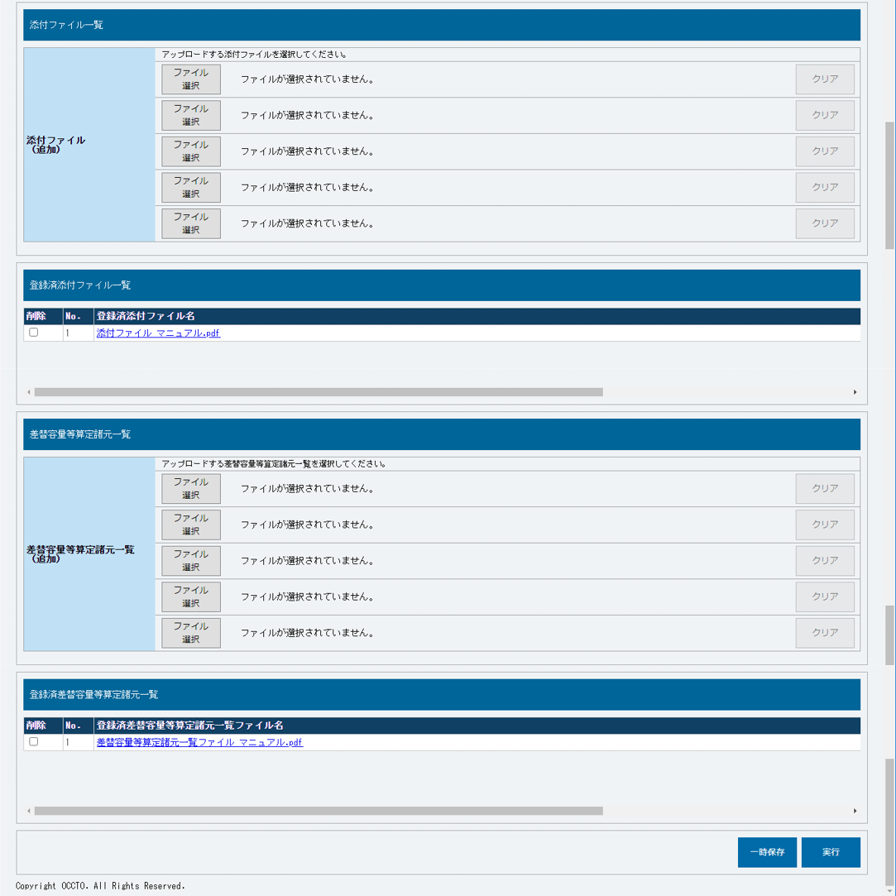
 |  | ㉔ | ファイル選択 | － | － | ボタン押下 | 差替容量等算定諸元一覧ファイルを追加する場合、クリックしてください。

⑱
⑲
⑳
 |  | ㉕ | 選択ファイル名 | － | － | 表示 | 選択した差替容量等算定諸元一覧フファイル名が表示されます。

 |  | ㉖ | クリア | － | － | ボタン押下 | 追加した差替容量等算定諸元一覧ファイルの選択を取消する場合、クリックしてください。

 |  | 登録済差替容量等算定諸元一覧

 |  | ㉗ | 削除 | － | － | チェック ボックス | 登録済の差替容量等算定諸元一覧ファイルを削除する場合、チェックを入れてください。

 |  | ㉘ | No. | － | － | 表示 | 登録済の差替容量等算定諸元一覧ファイルの通し番号が表示されます。

 |  | ㉙ | 登録済差替容量等算定諸元一覧ファイル名 | － | － | リンク | 登録済の差替容量等算定諸元一覧ファイル名が表示されます。 登録済の差替容量等算定諸元一覧ファイルを確認する場合、クリックし、ダウンロードしてください。

㉑
㉒
㉓
 |  | ボタン

 |  | ㉚ | 一時保存 | － | － | ボタン押下 | 登録作業中の情報を一時保存する場合、クリックしてください。

 |  | ㉛ | 実行 | － | － | ボタン押下 | 電源等差替情報の登録申込をする場合、クリックしてください。

 |  | ※１：差替先が自事業者でない場合、表示されません。

㉔
㉕
㉖

㉗
㉘
㉙

㉚
㉛

005
＜電源等差替情報の変更＞

■電源等差替情報変更申込画面 | ■電源等差替情報変更申込画面_項目説明
 |  | 項目No | 項目名 | 必須／ 任意 | 桁数 | 入力方法 | 表示・入力内容
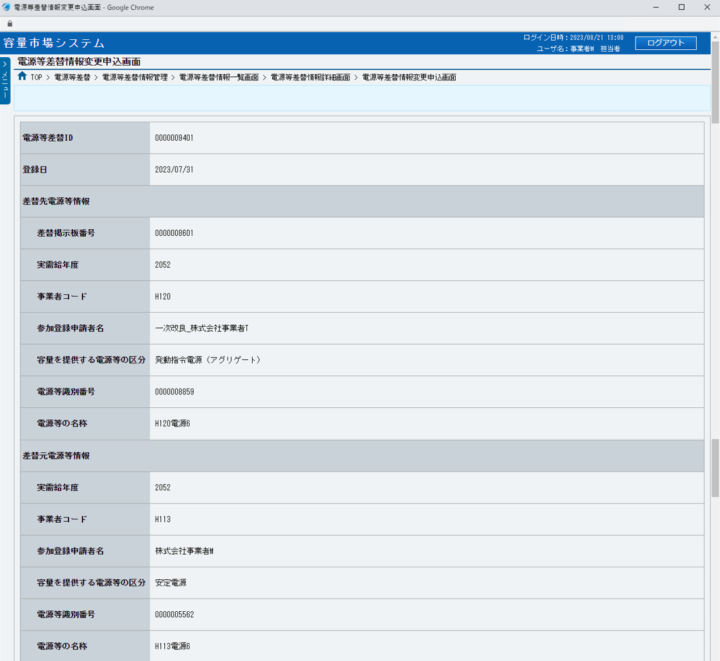
 |  | ① | 電源等差替ID | － | － | 表示 | 変更対象の電源等差替情報の電源等差替IDが表示されます。

 |  | ② | 登録日 | － | － | 表示 | 変更対象の電源等差替情報の登録日が表示されます。

 |  | 差替先電源等情報

 |  | ③ | 差替掲示板番号 | － | － | 表示 | 変更対象の電源等差替情報の差替先電源等情報の差替掲示板番号が表示されます。

①
 |  | ④ | 実需給年度 | － | － | 表示 | 変更対象の電源等差替情報の差替先電源等情報の実需給年度が表示されます。

②
 |  | ⑤ | 事業者コード | － | － | 表示 | 変更対象の電源等差替情報の差替先電源等情報の事業者コードが表示されます。

 |  | ⑥ | 参加登録申請者名 | － | － | 表示 | 変更対象の電源等差替情報の差替先電源等情報の参加登録申請者名が表示されます。

 |  | ⑦ | 容量を提供する電源等の区分 | － | － | 表示 | 変更対象の電源等差替情報の差替先電源等情報の容量を提供する電源等の区分が表示されます。
③
 |  | ⑧ | 電源等識別番号 | － | － | 表示 | 変更対象の電源等差替情報の差替先電源等情報の電源等識別番号が表示されます。
④
 |  | ⑨ | 電源等の名称 | － | － | 表示 | 変更対象の電源等差替情報の差替先電源等情報の電源等の名称が表示されます。
⑤
 |  | 差替元電源等情報

⑥
 |  | ⑩ | 実需給年度 | － | － | 表示 | 変更対象の電源等差替情報の差替元電源等情報の実需給年度が表示されます。

⑦
 |  | ⑪ | 事業者コード | － | － | 表示 | 変更対象の電源等差替情報の差替元電源等情報の事業者コードが表示されます。

⑧
 |  | ⑫ | 参加登録申請者名 | － | － | 表示 | 変更対象の電源等差替情報の差替元電源等情報の参加登録申請者名が表示されます。

⑨
 |  | ⑬ | 容量を提供する電源等の区分 | － | － | 表示 | 変更対象の電源等差替情報の差替元電源等情報の容量を提供する電源等の区分が表示されます。

 |  | ⑭ | 電源等識別番号 | － | － | 表示 | 変更対象の電源等差替情報の差替元電源等情報の電源等識別番号が表示されます。

 |  | ⑮ | 電源等の名称 | － | － | 表示 | 変更対象の電源等差替情報の差替元電源等情報の電源等の名称が表示されます。
⑩
 |  | 電源等差替情報
⑪
 |  | ⑯ | 電源等差替理由 | 必須 | 200 | 手入力 | 電源等差替理由を入力してください。

⑫
 |  | ⑰ | 電源等差替実施期間（自） | 必須 | 10 | 手入力 または 日付選択 | 電源等差替実施期間（自）を「yyyy/mm/dd」形式で入力、またはカレンダより選択してください。選択した日付を自動でセットします。 （入力例：「2020年4月1日」⇒「2020/04/01」）

⑬

⑭
 |  | ⑱ | 電源等差替実施期間（至） | 必須 | 10 | 手入力 または 日付選択 | 電源等差替実施期間（至）を「yyyy/mm/dd」形式で入力、またはカレンダより選択してください。選択した日付を自動でセットします。 （入力例：「2020年4月1日」⇒「2020/04/01」）

⑮

 |  | ⑲ | 補足事項 | 任意 | 800 | 手入力 | 補足事項を入力してください。

 |  | 変更理由
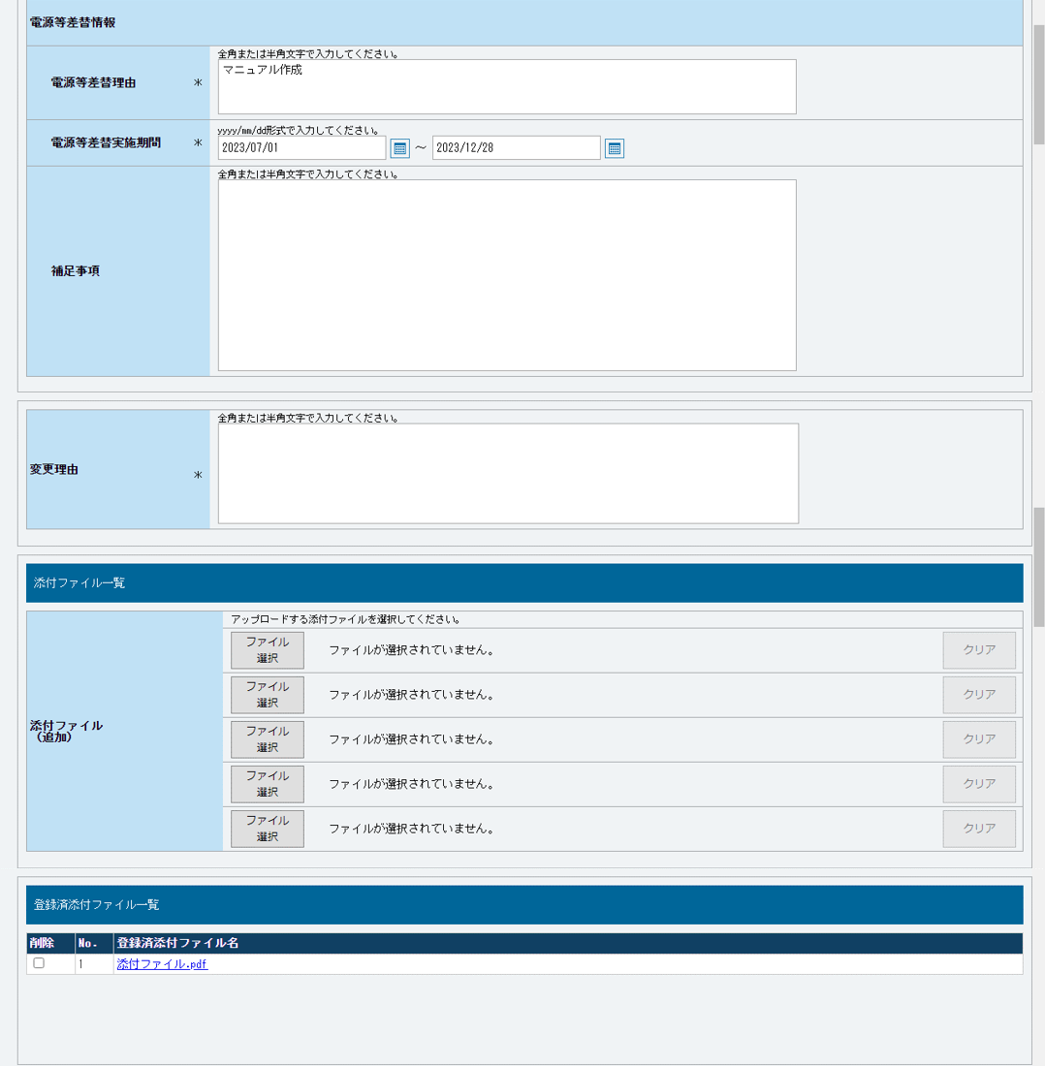
 |  | ⑳ | 変更理由 | 必須 | 400 | 手入力 | 変更理由を入力してください。

⑯
 |  | 添付ファイル一覧

 |  | ㉑ | ファイル選択 | － | － | ボタン押下 | 添付ファイルを追加する場合、クリックしてください。
⑰
⑱
 |  | ㉒ | 選択ファイル名 | － | － | 表示 | 選択した添付ファイル名が表示されます。

 |  | ㉓ | クリア | － | － | ボタン押下 | 追加した添付ファイルの選択を取消する場合、クリックしてください。

 |  | 登録済添付ファイル一覧
⑲
 |  | ㉔ | 削除 | － | － | チェックボックス | 登録済の添付ファイルを削除する場合、チェックを入れてください。

 |  | ㉕ | No. | － | － | 表示 | 登録済の添付ファイルの通し番号が表示されます。

 |  | ㉖ | 登録済添付ファイル名 | － | － | リンク | 登録済の添付ファイル名が表示されます。 登録済の添付ファイルを確認する場合、クリックし、ダウンロードしてください。

 |  | 差替容量等算定諸元一覧

 |  | ㉗ | ファイル選択 | － | － | ボタン押下 | 差替容量等算定諸元一覧ファイルを追加する場合、クリックしてください。
⑳
 |  | ㉘ | 選択ファイル名 | － | － | 表示 | 選択した差替容量等算定諸元一覧ファイル名が表示されます。

 |  | ㉙ | クリア | － | － | ボタン押下 | 追加した差替容量等算定諸元一覧ファイルの選択を取消する場合、クリックしてください。

 |  | 登録済差替容量等算定諸元一覧

 |  | ㉚ | 削除 | － | － | チェックボックス | 登録済の差替容量等算定諸元一覧ファイルを削除する場合、チェックを入れてください。

㉑
㉒
㉓
 |  | ㉛ | No. | － | － | 表示 | 登録済の差替容量等算定諸元一覧ファイルの通し番号が表示されます。

 |  | ㉜ | 登録済差替容量等算定諸元一覧ファイル名 | － | － | リンク | 登録済の差替容量等算定諸元一覧ファイル名が表示されます。 登録済の差替容量等算定諸元一覧ファイルを確認する場合、クリックし、ダウンロードしてください。

 |  | 捺印済差替契約書類一覧

 |  | ㉝ | ファイル選択 | － | － | ボタン押下 | 捺印済差替契約書類ファイルを追加する場合、クリックしてください。

 |  | ㉞ | 選択ファイル名 | － | － | 表示 | 選択した捺印済差替契約書類ファイル名が表示されます。

 |  | ㉟ | クリア | － | － | ボタン押下 | 追加した捺印済差替契約書類ファイルの選択を取消する場合、クリックしてください。

㉔
㉕
㉖
 |  | 登録済捺印済差替契約書類一覧

 |  | ㊱ | 削除 | － | － | チェックボックス | 登録済の捺印済差替契約書類ファイルを削除する場合、チェックを入れてください。

 |  | ㊲ | No. | － | － | 表示 | 登録済の捺印済差替契約書類ファイルの通し番号が表示されます。

 |  | ㊳ | 登録済捺印済差替契約書類名 | － | － | リンク | 登録済の捺印済差替契約書類ファイル名が表示されます。 登録済の捺印済差替契約書類ファイルを確認する場合、クリックし、ダウンロードしてください。

 |  | ボタン
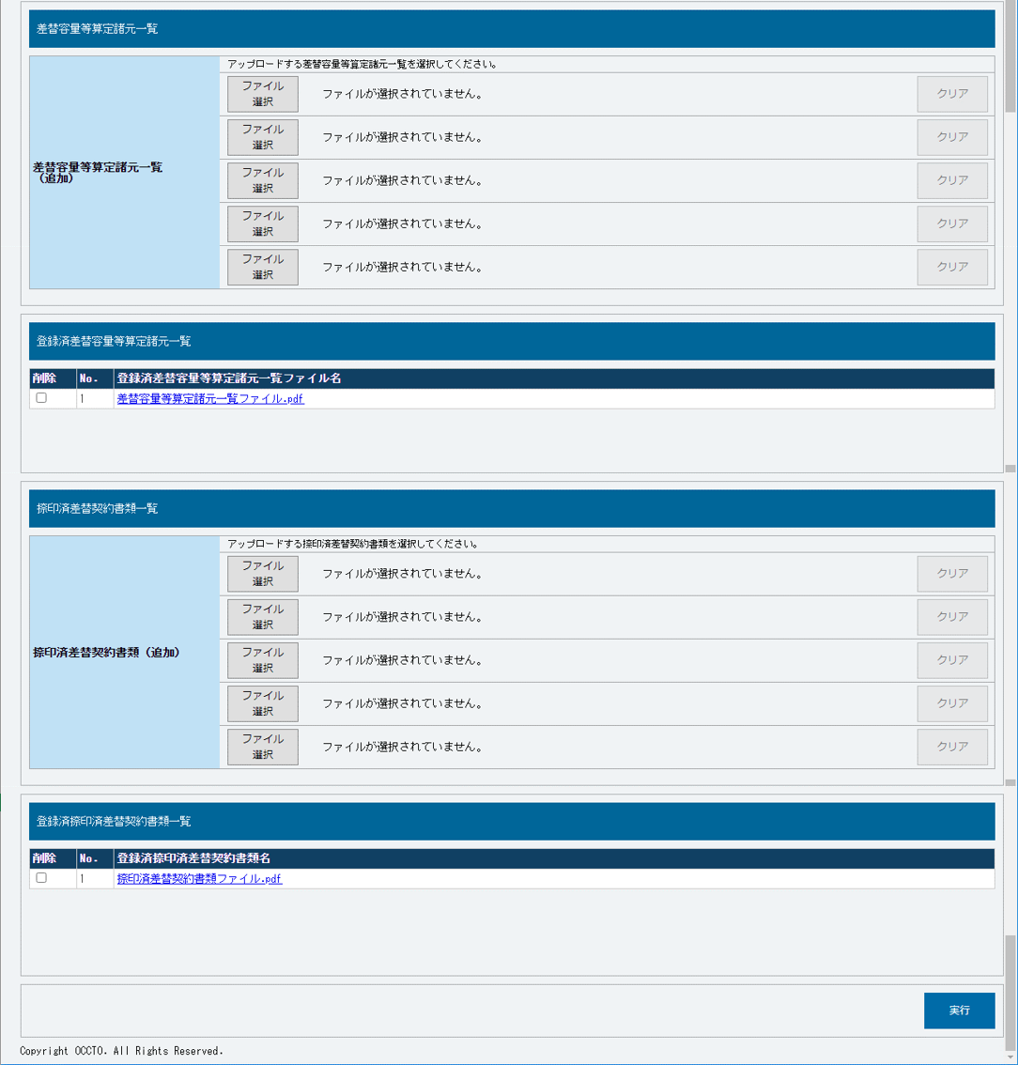
 |  | ㊴ | 実行 | － | － | ボタン押下 | 電源等差替情報の変更申込をする場合、クリックしてください。

㉗
㉘
㉙

㉚
㉛
㉜

㉝
㉞
㉟

㊱
㊲
㊳

㊴

006
＜電源等差替情報の取消＞

■電源等差替情報取消申込画面 | ■電源等差替情報取消申込画面_項目説明
 |  | 項目No | 項目名 | 必須／ 任意 | 桁数 | 入力方法 | 表示・入力内容
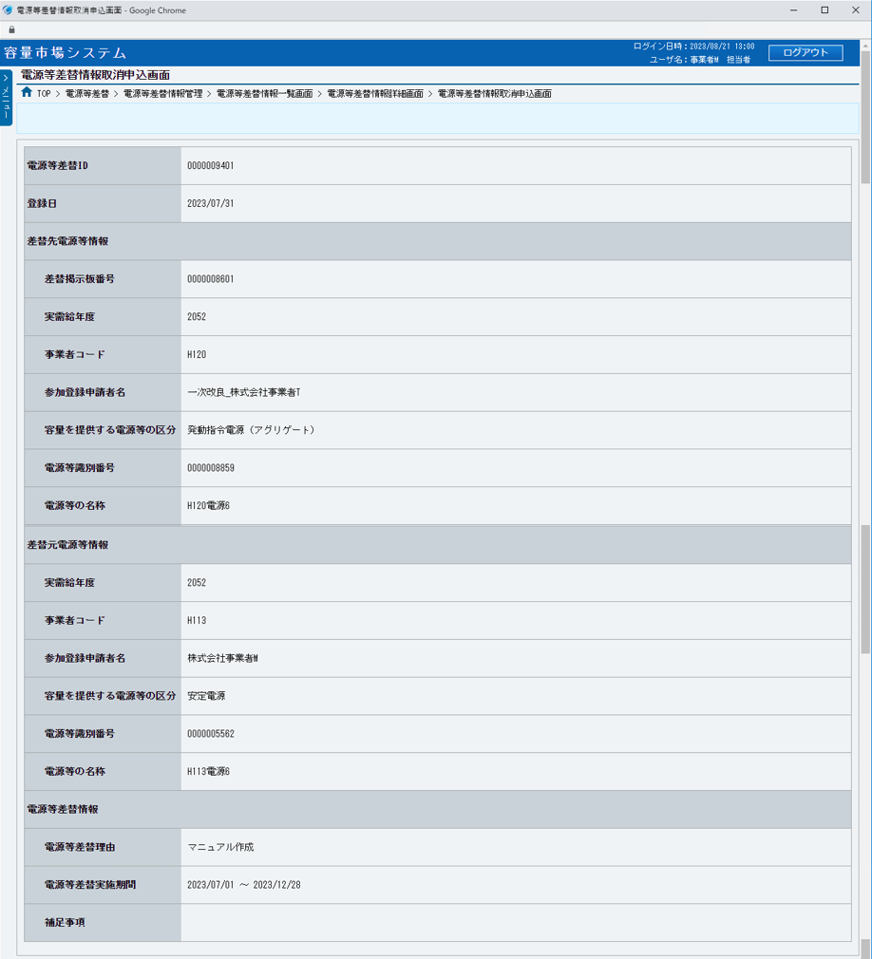
 |  | ① | 電源等差替ID | － | － | 表示 | 取消対象の電源等差替情報の電源等差替IDが表示されます。

 |  | ② | 登録日 | － | － | 表示 | 取消対象の電源等差替情報の登録日が表示されます。

 |  | 差替先電源等情報

 |  | ③ | 差替掲示板番号 | － | － | 表示 | 取消対象の電源等差替情報の差替先電源等情報の差替掲示板番号が表示されます。

①
 |  | ④ | 実需給年度 | － | － | 表示 | 取消対象の電源等差替情報の差替先電源等情報の実需給年度が表示されます。

②
 |  | ⑤ | 事業者コード | － | － | 表示 | 取消対象の電源等差替情報の差替先電源等情報の事業者コードが表示されます。

 |  | ⑥ | 参加登録申請者名 | － | － | 表示 | 取消対象の電源等差替情報の差替先電源等情報の参加登録申請者名が表示されます。

 |  | ⑦ | 容量を提供する電源等の区分 | － | － | 表示 | 取消対象の電源等差替情報の差替先電源等情報の容量を提供する電源等の区分が表示されます。
③
 |  | ⑧ | 電源等識別番号 | － | － | 表示 | 取消対象の電源等差替情報の差替先電源等情報の電源等識別番号が表示されます。
④
 |  | ⑨ | 電源等の名称 | － | － | 表示 | 取消対象の電源等差替情報の差替先電源等情報の電源等の名称が表示されます。
⑤
 |  | 差替元電源等情報

⑥
 |  | ⑩ | 実需給年度 | － | － | 表示 | 取消対象の電源等差替情報の差替元電源等情報の実需給年度が表示されます。

⑦
 |  | ⑪ | 事業者コード | － | － | 表示 | 取消対象の電源等差替情報の差替元電源等情報の事業者コードが表示されます。

⑧
 |  | ⑫ | 参加登録申請者名 | － | － | 表示 | 取消対象の電源等差替情報の差替元電源等情報の参加登録申請者名が表示されます。

 |  | ⑬ | 容量を提供する電源等の区分 | － | － | 表示 | 取消対象の電源等差替情報の差替元電源等情報の容量を提供する電源等の区分が表示されます。
⑨
 |  | ⑭ | 電源等識別番号 | － | － | 表示 | 取消対象の電源等差替情報の差替元電源等情報の電源等識別番号が表示されます。

 |  | ⑮ | 電源等の名称 | － | － | 表示 | 取消対象の電源等差替情報の差替元電源等情報の電源等の名称が表示されます。
⑩
 |  | 電源等差替情報
⑪
 |  | ⑯ | 電源等差替理由 | － | － | 表示 | 取消対象の電源等差替情報の電源等差替理由が表示されます。

⑫
 |  | ⑰ | 電源等差替実施期間 | － | － | 表示 | 取消対象の電源等差替情報の電源等差替実施期間が表示されます。

⑬
 |  | ⑱ | 補足事項 | － | － | 表示 | 取消対象の電源等差替情報の補足事項が表示されます。

⑭
 |  | 取消理由

 |  | ⑲ | 取消理由 | 必須 | 400 | 手入力 | 取消理由を入力してください。
⑮
 |  | 添付ファイル一覧

 |  | ⑳ | ファイル選択 | － | － | ボタン押下 | 添付ファイルを追加する場合、クリックしてください。
⑯
 |  | ㉑ | 選択ファイル名 | － | － | 表示 | 選択した添付ファイル名が表示されます。
⑰
 |  | ㉒ | クリア | － | － | ボタン押下 | 追加した添付ファイルの選択を取消する場合、クリックしてください。

⑱
 |  | 登録済添付ファイル一覧

 |  | ㉓ | No. | － | － | 表示 | 登録済の添付ファイルの通し番号が表示されます。

 |  | ㉔ | 登録済添付ファイル名 | － | － | リンク | 登録済の添付ファイル名が表示されます。 登録済の添付ファイルを確認する場合、クリックし、ダウンロードしてください。
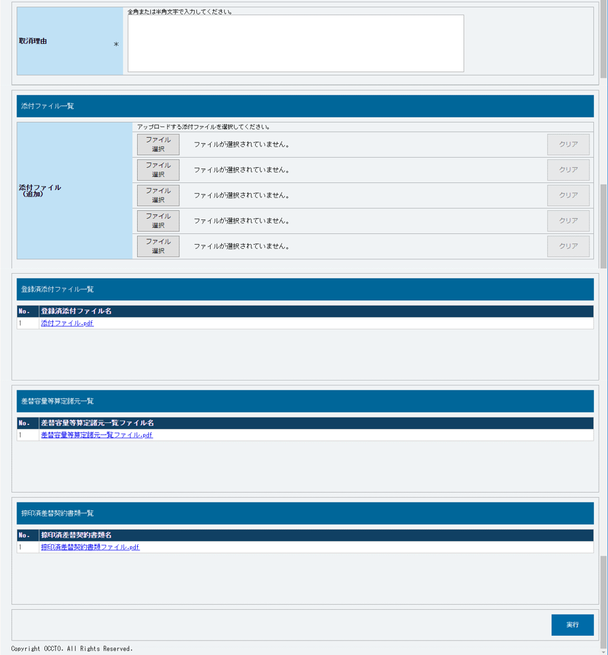
 |  | 差替容量等算定諸元一覧

⑲
 |  | ㉕ | No. | － | － | 表示 | 登録済の差替容量等算定諸元一覧ファイルの通し番号が表示されます。

 |  | ㉖ | 差替容量等算定諸元一覧ファイル名 | － | － | リンク | 登録済の差替容量等算定諸元一覧ファイル名が表示されます。 登録済の差替容量等算定諸元一覧ファイルを確認する場合、クリックし、ダウンロードしてください。

 |  | 捺印済差替契約書類一覧

 |  | ㉗ | No. | － | － | 表示 | 登録済の捺印済差替契約書類ファイルの通し番号が表示されます。

⑳
㉑
㉒
 |  | ㉘ | 捺印済差替契約書類名 | － | － | リンク | 登録済の捺印済差替契約書類ファイル名が表示されます。 登録済の捺印済差替契約書類ファイルを確認する場合、クリックし、ダウンロードしてください。

 |  | ボタン

 |  | ㉙ | 実行 | － | － | ボタン押下 | 電源等差替情報の取消申込をする場合、クリックしてください。

㉓
㉔

㉕
㉖

㉗
㉘

㉙

